CARRILLO PUERTO
INSTITUTO ELECTORAL DEL ESTADO DE CAMPECHE
“25 ANIVERSARIO DEL IEEC, 1997-2022”
PROCESO ELECTORAL ESTATAL ORDINARIO 2021
MAPA DE LOS RESULTADOS DE LA ELECCIÓN DE JUNTAS MUNICIPALES

JUNTA MUNICIPAL DE CARRILLO PUERTO |  |  |  |  |  |  |  |  |  | Resultados con base a la Sesión del Cómputo Municipal celebrada el 9 de junio de 2021.
VAXCAMPECHE | PT | PVEM | MOVIMIENTO CIUDADANO | MORENA | PES | RSP | FXM | CANDIDATOS/AS NO REGISTRADOS/AS | VOTOS NULOS | VOTACIÓN T. EMITIDA
1,377 | 162 | 43 | 769 | 1,222 | 34 | 41 | 14 | 0 | 107 | 3,769

PAN | PRI | PRD | PRI |  |  |  |  | GANADOR
99 | 1,210 | 68
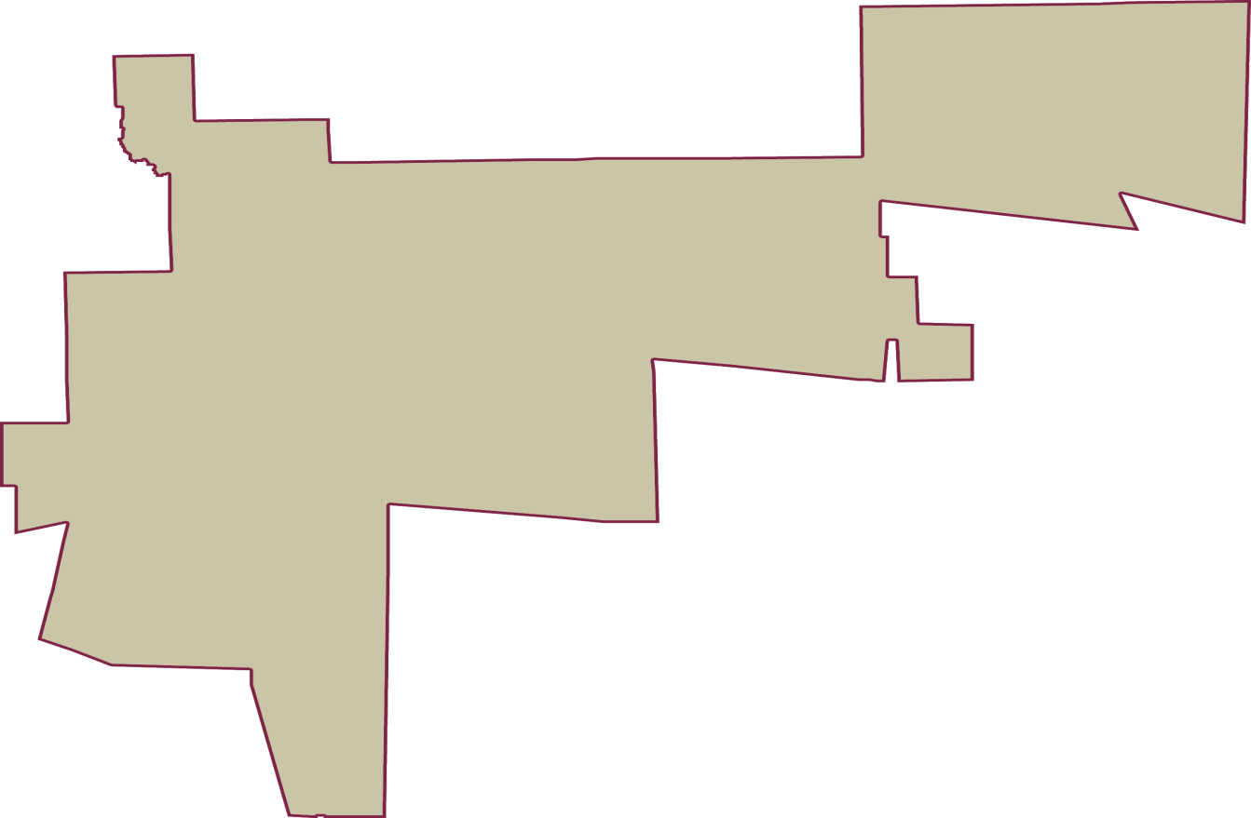
LISTA NOMINAL |  | 5,327
SECCIONES |  | 7
CASILLAS |  | 11

PARTICIPACIÓN CIUDADANA |  | 70.7528%
ABSTENCIONISMO |  | 29.2472%

